手順書
操作手順書 |  |  |  |  | 作成日時：2019/10/24-14:30:51

 | １．操作環境

 |  |  | シナリオファイル名 | C:\Users\Administrator\Desktop\動作確認手順\支給品出庫予定照会.winsnr

 | ２．操作手順

 |  | ２．１．シナリオ：支給品出庫予定照会
 |  |  | ２．１．１．[支給品出庫予定照会]ウィンドウ |  |  | 確認日 | 結果
 |  |  | 画面 | 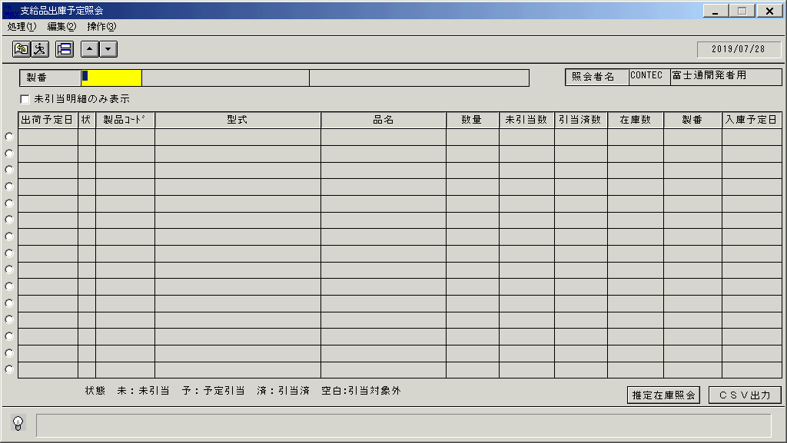
 |  |  | 操作内容 | 「支給品出庫予定照会」ウィンドウを初期画面表示します。

 |  |  | ２．１．２．[支給品出庫予定照会]ウィンドウ |  |  | 確認日 | 結果
 |  |  | 画面 | 
 |  |  | 操作内容 | 「製番」を入力します。

 |  |  | ２．１．３．[支給品出庫予定照会]ウィンドウ |  |  | 確認日 | 結果
 |  |  | 画面 | 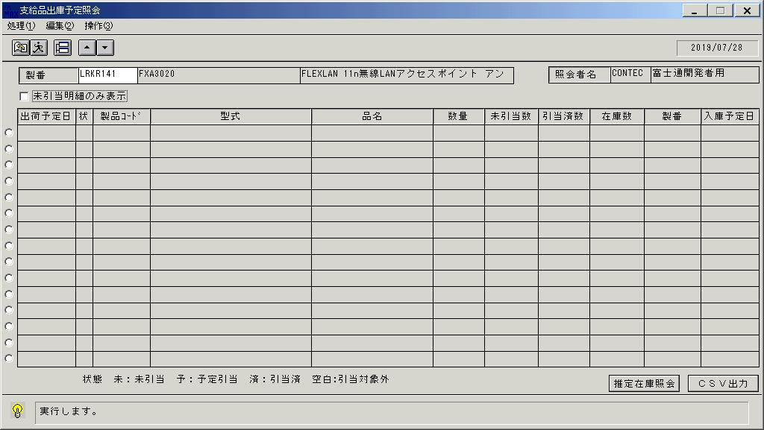
 |  |  | 操作内容 | 実行ボタンをクリックします。

 |  |  | ２．１．４．[支給品出庫予定照会]ウィンドウ |  |  | 確認日 | 結果
 |  |  | 画面 | 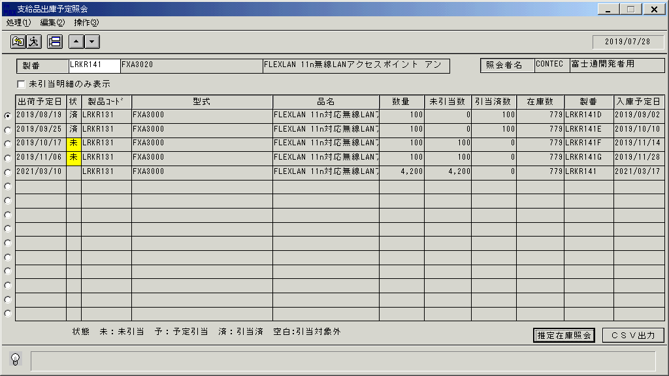
 |  |  | 操作内容 | 明細が表示されます。

 |  |  | ２．１．５．[支給品出庫予定照会]ウィンドウ |  |  | 確認日 | 結果
 |  |  | 画面 | 
 |  |  | 操作内容 | ラジオボタンで明細行を選択し、「推定在庫照会」をクリックします。

 |  |  | ２．１．６．[デスクトップ]ウィンドウ - [支給品推定在庫照会]ウィンドウ |  |  | 確認日 | 結果
 |  |  | 画面 | 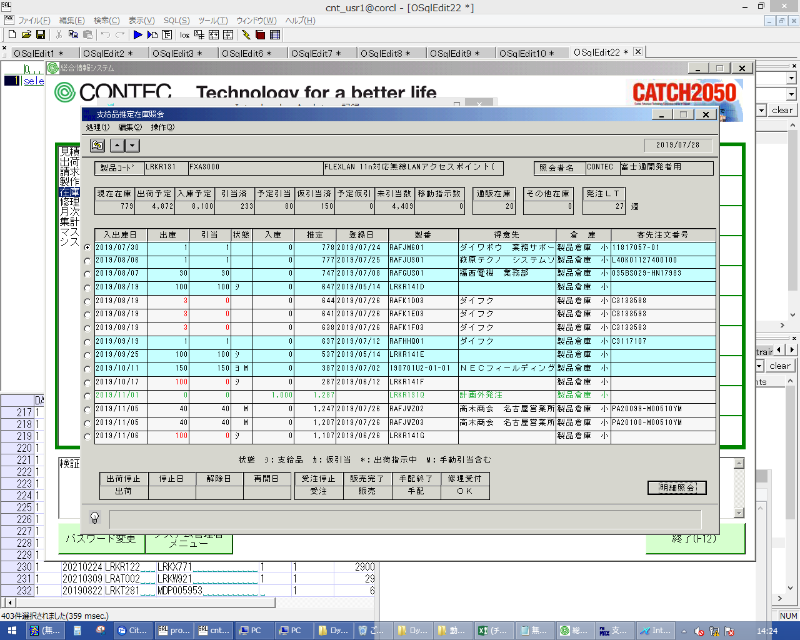
 |  |  | 操作内容 | 「支給品推定在庫照会」ウィンドウが表示されます。「明細照会」をクリックします。

 |  |  | ２．１．７．[支給品推定在庫照会（明細照会）]ウィンドウ |  |  | 確認日 | 結果
 |  |  | 画面 | 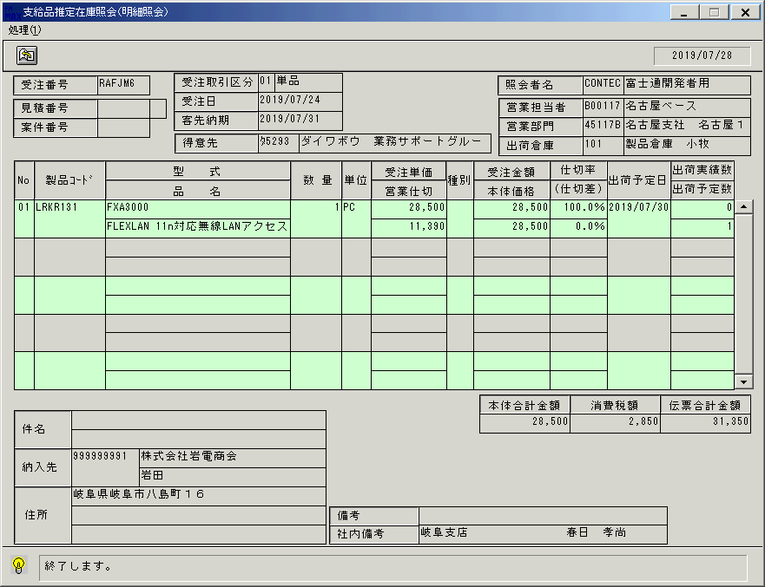
 |  |  | 操作内容 | 「支給品推定在庫照会（明細照会）」ウィンドウが表示されます。終了ボタンをクリックしてウィンドウを閉じます。

 |  |  | ２．１．８．[支給品推定在庫照会]ウィンドウ |  |  | 確認日 | 結果
 |  |  | 画面 | 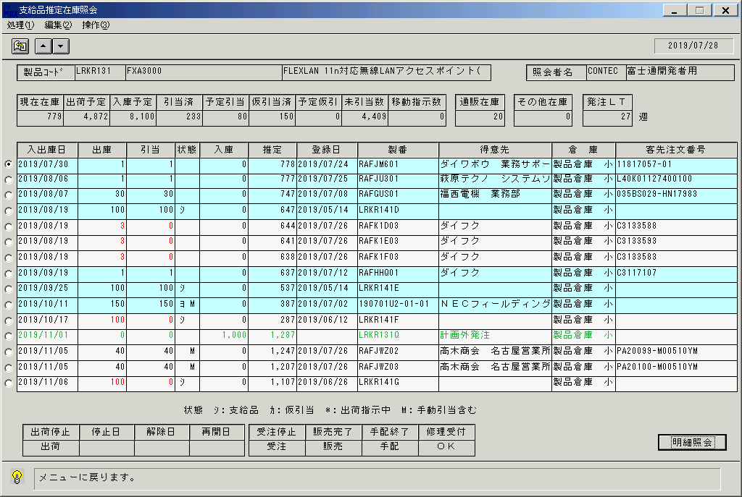
 |  |  | 操作内容 | 終了ボタンをクリックしてウィンドウを閉じます。

 |  |  | ２．１．９．[支給品出庫予定照会]ウィンドウ |  |  | 確認日 | 結果
 |  |  | 画面 | 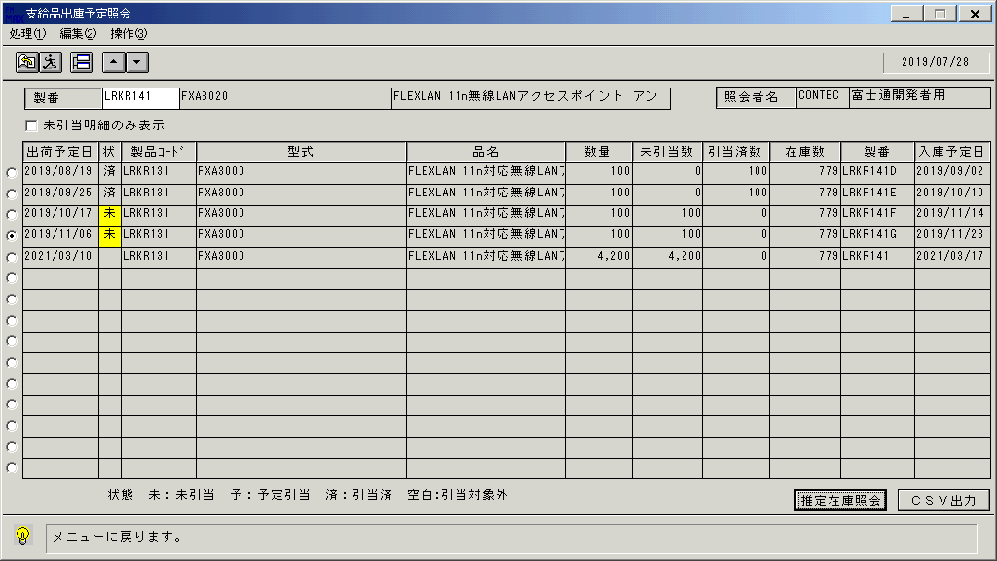
 |  |  | 操作内容 | 「CSV出力」をクリックします。

 |  |  | ２．１．１０．[支給品出庫予定照会]ウィンドウ - [支給品出庫予定照会 ]ウィンドウ |  |  | 確認日 | 結果
 |  |  | 画面 | 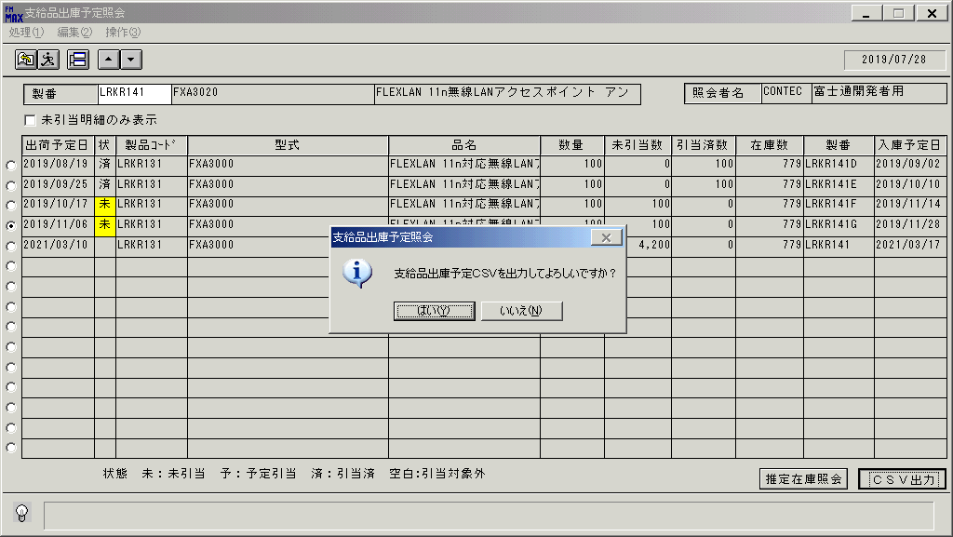
 |  |  | 操作内容 | 「はい」をクリックしてCSVファイルを保存します。

 |  |  | ２．１．１１．[支給品出庫予定照会]ウィンドウ - [支給品出庫予定照会 ]ウィンドウ |  |  | 確認日 | 結果
 |  |  | 画面 | 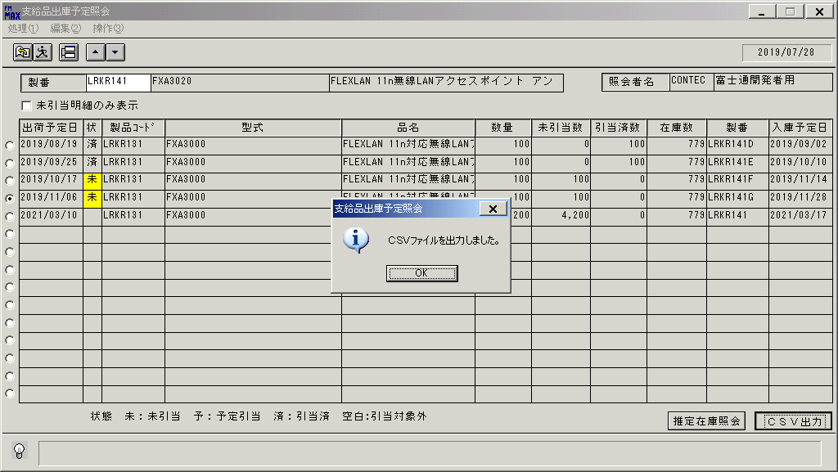
 |  |  | 操作内容 | 「OK」をクリックします。

 |  |  | ２．１．１２．[支給品出庫予定照会]ウィンドウ |  |  | 確認日 | 結果
 |  |  | 画面 | 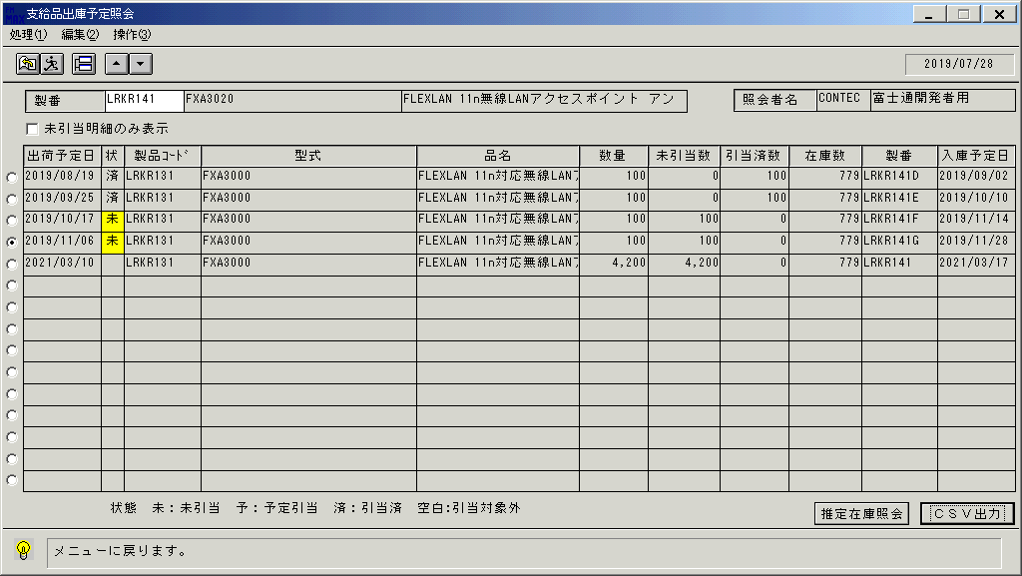
 |  |  | 操作内容 | 終了ボタンをクリックします。

 |  |  | ２．１．１３．[支給品出庫予定照会]ウィンドウ - [支給品出庫予定照会 ]ウィンドウ |  |  | 確認日 | 結果
 |  |  | 画面 | 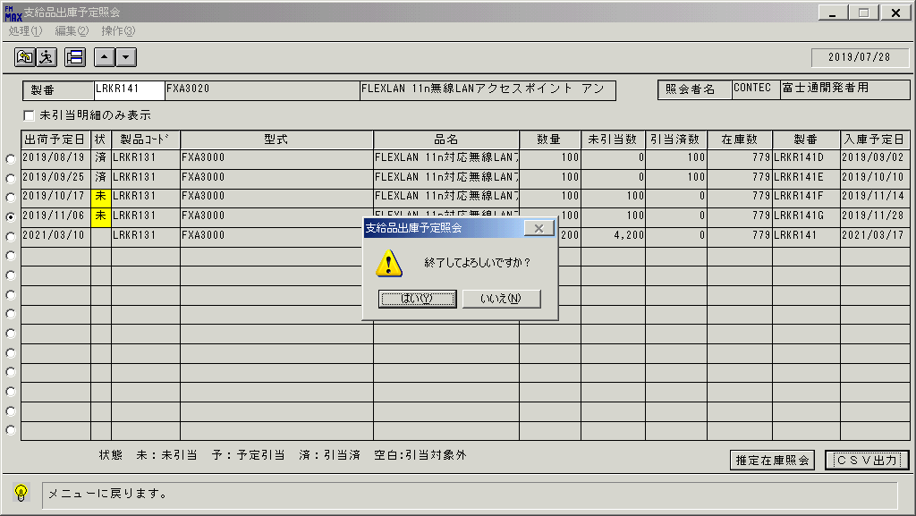
 |  |  | 操作内容 | 「はい」をクリックします。

画面(支給品出庫予定照会)
画面項目説明 |  |  |  | ユーザ名：㈱コンテック殿 |  |  |  |  |  |  | ｼｽﾃﾑ名：新総合情報システム |  |  |  |  |  |  | ﾌﾟﾛｾｽID/名：販売システム |  | 作成日:２００７年０４月３０日
 |  |  |  |  |  |  |  |  |  |  | ｼﾞｮﾌﾞID/名：TNA／棚卸 |  |  |  |  |  |  | ﾌﾟﾛｸﾞﾗﾑID/名：TNADL55/支給品出庫予定照会 |  | 作成者：ACE)矢野

 | 【画面項目説明】 |  | 画面名：支給品出庫予定照会 |  |  |  |  |  |  |  |  |  |  | FormID：TNADL55 |  |  | ﾓｰﾄﾞ
 |  |  |  |  |  |  |  |  |  |  |  |  |  |  |  |  | 権限
 | № | 入出力項目名 |  |  | 入力 |  | 表示 | 属性 | 表示桁 | 入力桁 | レ |  | データソース |  | 項目名(初期値） |  |  |  | 項目説明
 |  |  |  |  | 必須 | 任意

 | 1 | 製番 |  |  | ○ |  |  | X | 10 | 10 |  |  |  |  |  |  |  |  | 製番を入力
 | 2 | 型式 |  |  |  |  | ○ | X | 30 |  |  |  | 商品マスタ |  | 型式 |  |  |  | 製番より商品マスタを検索
 | 3 | 品名 |  |  |  |  | ○ | NX | 40 |  |  |  | 商品マスタ |  | 商品名１ |  |  |  | 製番より商品マスタを検索
 | 4 | 未引当明細のみ表示 |  |  |  | ○ |  |  |  |  | ○
 | 5 | 入力担当者コード |  |  |  |  | ○ | X | 6 |  |  |  |  |  |  |  |  |  | ログイン担当者コード
 | 6 | 入力担当者名称 |  |  |  |  | ○ | NX | 20 |  |  |  | 担当者マスタ |  | 担当者名
 | 7 | 明細選択 |  |  |  | ○ |  |  |  |  |  | ○
 | 8 | 出荷予定日 |  |  |  |  | ○ | 9 | 8 |  |  |  | 倉庫別在庫マスタ |  | 現在庫数
 | 9 | 状態 |  |  |  |  | ○ | NX | 2 |  |  |  | 支給品ファイル |  | 引当状態を表示
 |  |  |  |  |  |  |  |  |  |  |  |  |  |  |  | 計画段階の支給品は空白表示
 |  |  |  |  |  |  |  |  |  |  |  |  |  |  |  | 出荷予定数量が全て実在庫に引当てられている場合「済」と表示
 |  |  |  |  |  |  |  |  |  |  |  |  |  |  |  | 出荷予定数量が全て実在庫と入庫予定に引当てられている場合「予」と表示
 |  |  |  |  |  |  |  |  |  |  |  |  |  |  |  | 未引当がある場合「未」と表示
 |  |  |  |  |  |  |  |  |  |  |  |  |  |  |  | 背景色は、未引当の場合黄色、出荷指示中であれば薄い緑色
 | 10 | 製品コード |  |  |  |  | ○ | X | 8 |  |  |  | 支給品ファイル |  | 分割希望納期
 | 11 | 型式 |  |  |  |  | ○ | X | 30 |  |  |  | 商品マスタ |  | 型式
 | 12 | 品名 |  |  |  |  | ○ | NX | 22 |  |  |  | 商品マスタ |  | 商品名１
 | 13 | 数量 |  |  |  |  | ○ | 9 | 7 |  |  |  | 支給品ファイル |  | 出荷予定数量
 | 14 | 未引当数 |  |  |  |  | ○ | 9 | 7 |  |  |  | 支給品ファイル |  | 出荷予定数量 - （引当済数 ＋ 出庫済数量 ＋ 出荷指示数量）
 | 15 | 引当済数 |  |  |  |  | ○ | 9 | 7 |  |  |  | 支給品ファイル |  | 自動在庫引当数 ＋ 自動入庫予定引当数 ＋ 手動在庫引当数 ＋ 手動入庫予定引当数
 | 16 | 在庫数 |  |  |  |  | ○ | 9 | 9 |  |  |  | 倉庫別在庫マスタ |  | 現在在庫数
 | 17 | 製番 |  |  |  |  | ○ | X | 10 |  |  |  | 支給品ファイル |  | 製番
 | 18 | 入庫予定日 |  |  |  |  | ○ | 9 | 8 |  |  |  | 入荷予定ファイル |  | 入庫予定日

起動元EXE
システム情報
制御ファイル
データファイル
起動先EXE

